EUCO QWIKJOINT 200
PRODUCTO | DESCRIPCIÓN | RENDIMIENTO | PRESENTACIÓN |  | CANTIDADES REQUERIDAS
EUCO QWIKJOINT 200 | Poliurea semirrígida de fraguado extra rápido que se utiliza para el relleno de juntas de control y de construcción en pisos industriales de concreto. | En juntas de 4,8mm (3/16") x 38 mm (1.5") el rendimiento es de 20,8 metros lineales por galón. | Cartucho doble por 600 ml |  | 44 Cartuchos
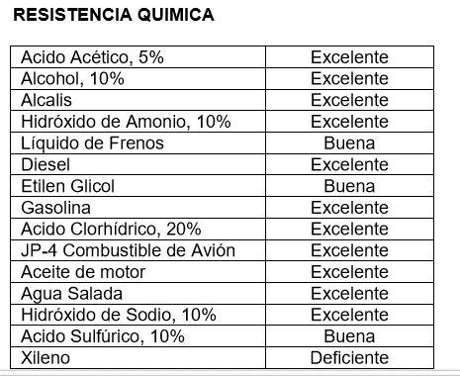

 |  | Dimensiones de la Junta
 |  | Digite el valor de cada dimensión
 |  | Ancho | 5.00 | mm | Recuerde que este tipo de juntas deben llenarse a profundidad completa del corte
 |  | Profundidad | 5.00 | mm
 |  | Metros lineales | 1000 | m
 |  | Volumen a sellar | 25 | Litros

IMPORTANTE
* Los rendimientos aquí consignados son consumos teóricos y promediados, sin embargo estos pueden presentar variaciones de acuerdo a la porosidad de la superficie y/o otras condiciones de la aplicación
HOJAS TECNICAS
http://www.toxement.com.co/media/4567/juntas-y-sellantes_-euco-qwikjoint-200.pdf
ASESORIA TÉCNICA
Para mayor información sobre nuestros productos o una cotización de los mismos, puede comunicarse con su asesor de confianza, o a nuestra línea de atención al cliente (1) 8698787 o escribirnos al correo atencioncliente@euclidchemical.com.co
VERSION JULIO 2020

